Лист1
 | Информация о предлагаемых к сдаче в аренду объектах
 |  |  |  |  |  |  |  |  |  |  | 2025-12-30
№ п/п | Наименование объекта, инвернтарный номер ЕГРНИ (в случае отсутствия инвентарный номер по бух.учету) | Информация об объекте
 |  | Адрес | Общая площадь, кв.м | Площадь, предлагаемая к сдаче в аренду, кв.м | Характеристики (этаж, материал стен, отопление, канализация, электроснабжение, водоснабжение, телефон, наличие транспортной инфраструктуры) | Предполагаемое целевое использование | Способ сдачи в аренду (прямой договор аренды или аукцион по продаже права аренды) | Размер арендной платы за 1 кв.м, БАВ | Коэффициент спроса (от 0,5 до 3,0) | Примечание (информация о сдаче в почасовую аренду и др.) | Фотографии объекта*
1 | 2 | 3 | 4 | 5 | 6 | 7 | 8 | 9 | 10 | 11 | 12
Базовая арендная величина с 01 апреля 2025 г. составляет 18,77 рублей (постановление Совета Министров Республики Беларусь от 19.03.2025 №158)
Балансодержатель объекта: государственное предприятие "ЖРЭУ г. Пинска", УНП 290985395, реестровый номер 22048, адрес: г.Пинск, ул. Интернациональная, 59, контактные телефоны: 80165 633150, 633147
1 | Часть капитального строения с инвентарным номером 130/С-36368 (# 13782028) | Брестская обл., г. Пинск, пр. Жолтовского,101 | 6220.0 | 63.4 | Часть капитального строения, (кирпичная пристройка к девятиэтажному панельному зданию общежития), находится в цокольной части пристройки, и на первом этаже одноэтажной пристройки, имеются центральное отопление, канализация, водоснабжение, электроснабжение | Без права организации объекта игорного бизнеса | Предоставление в аренду без проведения аукциона по продаже права заключения договора аренды | 0,1 БАВ | 0.5
2 | Часть капитального строения с инвентарным номером 130/С-1263 (#14418622) | Брестская обл., г. Пинск, ул. Федотова, 3 | 1433.9 | 137.8 | Имеет: центральное отопление, электроснабжение, является встроенным и находится на первом и втором этажах кирпичного отдельно стоящего здания. Не используется с 01.01.2017 г. | Без права организации объекта игорного бизнеса | Предоставление в аренду без проведения аукциона по продаже права заключения договора аренды | 0,3375 БАВ | 1.5
3 | Часть изолированного помещения с инвентарным номером 130/D-40292 (#14418635) | Брестская обл., г. Пинск, ул. Ольховских, 8-50 | 487.9 | 47.8 | Помещение является встроенно-пристроенным, находится на первом этаже девятиэтажного кирпичного жилого дома. В помещении имеется электроосвещение, отопление. | Без права организации объекта игорного бизнеса | Предоставление в аренду без проведения аукциона по продаже права заключения договора аренды | 0,75 БАВ | 3
4 | Часть капитального строения с инвентарным номером 130/С-40347 (#11965648) | Брестская обл., г. Пинск, ул. Центральная, 27 |  | 2501 | Помещения находятся на первом и втором этажах кирпичного отдельно стоящего здания. в здании имеется центральное отопление, электроснабжение, водоснабжение и водоотведение. Арендодатель планирует возмещение арендатором расходов (затрат) арендодателя на капитальный ремонт | Не допускается размещение в строении объектов игорного бизнеса, торговых объектов, реализующих продовольственную группу товаров, промышленных производств, а также объектов, которые являются источником выделения вредных веществ, шума и вибрации в размерах, превышающих установленные нормативы, оказывают негативное влияние на окружающую среду, объектов для оказания услуг в области похоронного дела, в том числе услуг по изготовлению, художественному оформлению надгробий, гробов, памятников, оград, траурных венков искусственных цветов, а также объектов по хранению и (или) продаже предметов похоронного ритуала. | Предоставление в аренду без проведения аукциона по продаже права заключения договора аренды | 0,45 БАВ | 2
5 | Часть капитального строения с инвентарным номером 130/С-30959 (#13153803) | Брестская обл., г. Пинск, ул. Первомайская,21 | 288.5 | 52.6 | Имеет: центральное отопление, электроснабжение; находится в отдельно стоящем одноэтажном кирпичном здании, являющегося историко-культурной ценностью. Находится в центральной части города. | Без права организации объекта игорного бизнеса | Предоставление в аренду без проведения аукциона по продаже права заключения договора аренды, сроком до момента продажи здания на аукционных торгах, но не более чем по 31.12.2025 | 0,75 БАВ | 3
6 | Часть изолированного помещения 130/D-44877 (#14047915) | Брестская обл., г.Пинск, ул. Клещева, 31-59 | 32.5 | 15.6 | Помещение находится на первом этаже пятиэтажного кирпичного жилого дома. В помещении имеется электроосвещение, центральное отопление, отдельный вход отсутсвует. | без права организации объекта игорного бизнеса | прямой договор | 0,225 БАВ | 1
7 | Часть изолированного помещения 130/D-40714 (#14238664) | Брестская обл., г.Пинск, ул. Брестская, 2-3 | 800.1 | 5 | Помещение находится на втором этаже двухэтажного кирпичного изолированнного помещения, являющегося встроенно-пристроенным к девятиэтажному жилому дому. В помещении имеется электроосвещение. Находится в центральной части города. | Без права организации объекта игорного бизнеса | Предоставление в аренду без проведения аукциона по продаже права заключения договора аренды | 0,75 БАВ | 3
8 | Изолированное помещение 130/D-40032 (#14483003) | Брестская обл., г.Пинск, ул. Кирова, 43-2 | 67.3 | 67.3 | Помещение является встроенным, находится на первом этаже двухэтажного кирпичного благоустроенного жилого дома. В помещении имеется электроосвещение, водоснабжение, водоотведение, отопление. | Без права организации объекта игорного бизнеса | Предоставление в аренду путем проведения аукциона по продаже права заключения договора аренды | 0,75 БАВ | 3 |  | 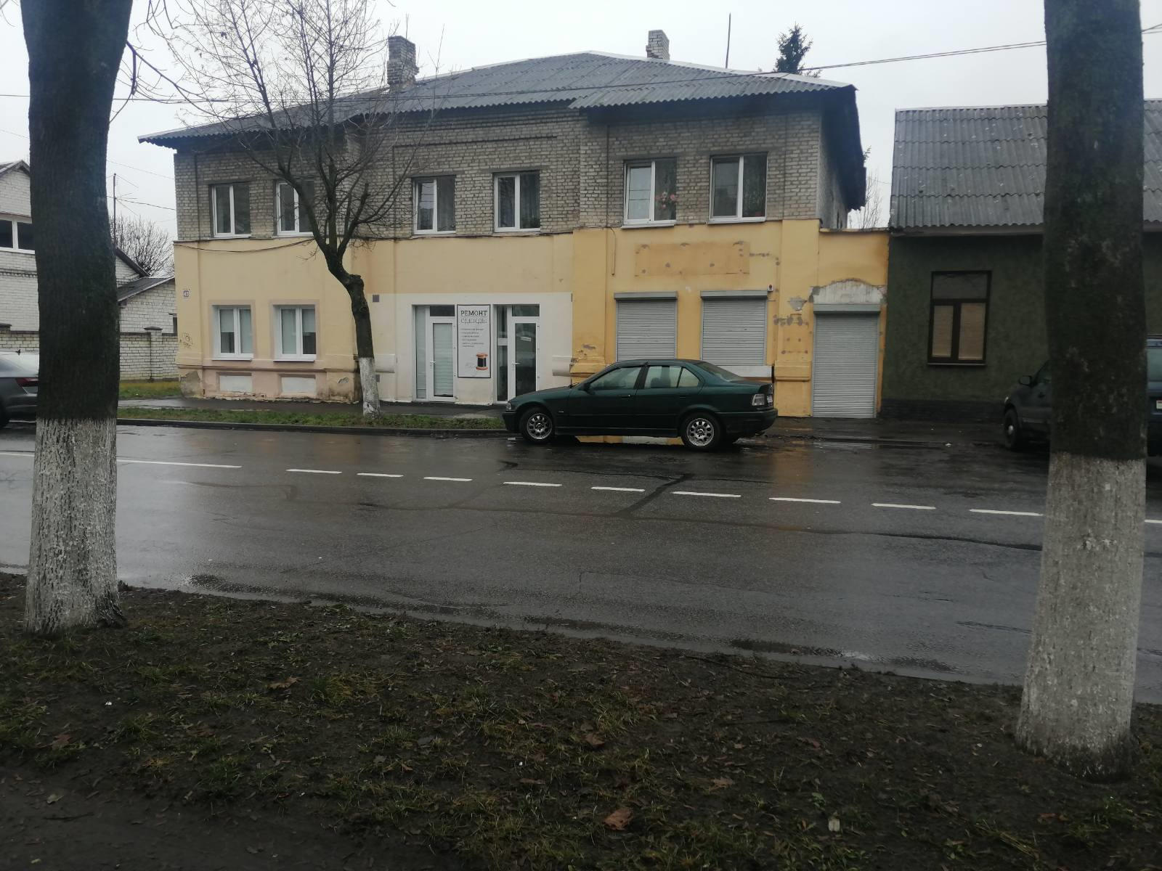
9 | Изолированное помещение 130/D-40584 (#14535512) | Брестская обл., г.Пинск, ул. Брестская, 45-31 | 152,1 (площадь будет учнена после проведения инвентаризации) | 152.1 | Помещение является встроенным, находится на первом этаже четырехэтажного кирпичного благоустроенного жилого дома. В помещении имеется электроосвещение, водоснабжение, водоотведение, отопление. | Без права организации объекта игорного бизнеса | Предоставление в аренду путем проведения аукциона по продаже права заключения договора аренды | 0,75 БАВ | 3
 | Балансодержатель объекта: отдел культуры Пинского городского исполнительного комитета, УНП 200238225, реестровый номер 22067, адрес: г.Пинск, ул. Днепровской Флотилии, 21, контактные телефоны: 80165 616606, 316772
10 | Часть капитального строения с инвентарным номером 130/С-30190 (здание городского Дома культуры) (#8049) | Брестская обл., г. Пинск, пл. Ленина,7а | 6918.0 | 2128.4 | Помещения в капитальном строении городского Дома культуры, находящееся на первом этаже: 15,6кв.м. -гримерка; 13,9 кв. м.— гримерка; 280,5 кв. м. – лекционный зал, читальный зал – 101,5кв.м.; 491,7 кв. м.- холл; помещения, находящиеся на 3-ем этаже: 158,0 кв. м. – танцевальный зал, 97,8кв.м.- танцевальный зал, 295,9 кв. м.- танцевальный зал, 402,3 кв. м.- зрительный зал. 271,2 кв. м. сцена. Имеется: отопление, электроснабжение, водоснабжение и водоотведение. | Для проведения культурно-зрелищных мероприятий, проведение семинаров, занятий по танцам | Предоставление в аренду без проведения аукциона по продаже права заключения договора аренды | 0,75 БАВ (при сдаче в аренду с почасовой арендной платой) 0,5 БАВ (при сдаче в аренду сроком на 3 года) | 3,0 - при почасовой аренде 2,0 - при сдаче в аренду сроком на 3 года | почасовая аренда
11 | Часть капитального строения с инвентарным номером 130/С-3801 (ДК «Трикотажник») (#8053) | Брестская обл., г. Пинск, ул. Первомайская, 140 | 5420 | 756.7 | Помещения в капитальном строении, 455,86 кв. м. -зрительный зал, 266,97кв.м. – сцена, 16,67 кв. м.- гримерка, 17,23кв.м. - гримерка, имеются: отопление, электроснабжение, водоснабжение и водоотведение, находящиеся на первом этаже трехэтажного здания | Для проведения культурно-зрелищных мероприятий, проведение семинаров, занятий по танцам | Предоставление в аренду без проведения аукциона по продаже права заключения договора аренды | 0,675 БАВ | 3.0 | почасовая аренда
12 | Часть капитального строения с инвентарным номером 130/С-40742 (здание центральной библиотеки) (#8679) | Брестская обл., г. Пинск, ул. Горького, 15 | 3283 | 98.3 | Помещение в капитальном строении центральной библиотеки, находящееся на первом этаже, 98,3 кв. м. –актовый зал, имеющее: отопление, электроснабжение, водоснабжение и водоотведение. | Для проведения культурно-массовых мероприятий, проведение семинаров | Предоставление в аренду без проведения аукциона по продаже права заключения договора аренды | 0,75 БАВ | 3.0 | почасовая аренда
13 | Открытая площадка с плиточным покрытием покрытием; (дворовая территория городского Дома культуры) (#8141) | Брестская обл., г. Пинск, пл.Ленина,7а |  | 400.00 | Плиточное покрытие | Организация выставочной деятельности | Предоставление в аренду без проведения аукциона по продаже права заключения договора аренды | 0,25 БАВ
14 | Часть специфического сооружения (плиточное покрытие), составная часть капитального строения с инвентарным номером 130/С-3801 (#5387639) | Брестская обл., г. Пинск, ул. Первомайская, 140 | 497 | 341.0 | Площадка с плиточным покрытием | Лоток, продовольственный, промтоварный | Почасовая аренда | 0,25 БАВ
Балансодержатель объекта: Управление по образованию Пинского городского исполнительного комитета УНП 200299036, г. Пинск ул. Ленина, 39, контактные телефоны: 80165 626070, 622289
15 | Часть капитального строения с инвентарным номером 130/С-29946 ( детский сад №29) (#11620330) | Брестская обл., г. Пинск, ул. Первомайская, 135 | 2080 | 48.1 | Помещение спортивного зала в двухэтажном кирпичном здании детского сада, имеющем отопление, водоснабжение, электроснабжение, канализацию. | проведение культурно- массовых мероприятий, проведение фотосьемки | прямой договор аренды | 0,675 БАВ | 3 | почасовая аренда
16 | Часть капитального строения с инвентарным номером 130/С-26254 (здание средней школы №3) (#11581141) | Брестская обл., г. Пинск, ул. Черняховского, 64 | 11688 | 320 | Помещение актового зала в трёхэтажном здании средней школы, имеющем отопление,водоснабжение, канализацию, электроснабжение. | Проведениякультурно-массовых мероприятий, информационно-просветительских мероприятий | прямой договор аренды | 0,75 БАВ | 3 | почасовая аренда
17 | Часть капитального строения с инвентарным номером 130/С-31913 (здание средней школы №15) (#11577611) | Брестская обл., г. Пинск, ул. Островского, 7 | 9179.3 | 298.6 | Помещение актового зала в трёхэтажном здании специализированном для образования и воспитания из железобетонных изделий, имеющем отопление,водоснабжение, канализацию, электроснабжение. | Проведения фотосьемки, культурно-массовых мероприятий | прямой договор аренды | 0,675 БАВ | 3 | почасовая аренда
18 | Часть капитального строения с инвентарным номером 130/С-5604 (средняя школа №18 в м-к р-н "Луги") (#11464768) (#11570600) | Брестская обл., г. Пинск, пр. Жолтовского, 37 | 14252 | 3,6 297,7 | Помещения: душевой комнаты, спортивного зала и раздевалки в четырехэтажном здании специализированном для образования и воспитания из железобетонных панелей, имеющем отопление,водоснабжение, канализацию, электроснабжение. | проведение спортивных занятий | прямой договор аренды | 0,675 БАВ | 3 | почасовая аренда
19 | Часть капитального строения с инвентарным номером 130/С-2659 (детский сад № 12) (#11258114) | Брестская обл., г. Пинск, ул. Завальная, 33 | 1039 | 70.7 | Помещение музыкального зала в двухэтажном кирпичном здании детского сада, имеющем отопление, водоснабжение, электроснабжение, канализацию. | Проведения культурно-массовых мероприятий или проведение фотосьемки | прямой договор аренды | 0,75 БАВ | 3 | почасовая аренда
20 | Часть капитального строения с инвентарным номером 130/С-30858 (гимназия № 2) (#11096554) | Брестская обл., г. Пинск, ул. Ильина, 13 | 6145 | 16.74 | Помещения: душевой комнаты и гардеробное в трёхэтажном здании специализированном для образования и воспитания из железобетонных изделий, имеющем отопление, водоснабжение, канализацию, электроснабжение. | проведение спортивных занятий | прямой договор аренды | 0,675 БАВ | 3 | почасовая аренда
21 | Часть капитального строения с инвентарным номером 130/С-30802 (школа №16) (#11096555) | Брестская обл., г. Пинск, ул. Гуренковой, 9 | 9232 | 318.18 | Помещения: часть спортзала с двумя раздевалками в трёхэтажном здании специализированном для образования и воспитания из железобетонных изделий, имеющем отопление, электроснабжение. | для проведения физкультурно-оздоровительной и спортивно-массовой работы по каратэ-до | прямой договор аренды | 0,675 БАВ | 3 | почасовая аренда
22 | Часть капитального строения с инвентарным номером 130/С-31022 (здание средней школы № 8) (#11067210) | Брестская обл., г. Пинск, ул. Центральная, 18 | 6129 | 293.71 | Помещения: спортзал с раздевалкой в трёхэтажном здании специализированном для образования и воспитания из кирпича, имеющем отопление, электроснабжение. | проведение учебно-тренировочных занятий по каратэ | прямой договор аренды | 0,675 БАВ | 3 | почасовая аренда
23 | Часть капитального строения с инвентарным номером 130/С-30858 (гимназия № 2) (#11008984) | Брестская обл., г. Пинск, ул. Ильина, 13 | 6145 | 77.47 | Помещение спортзала в трёхэтажном здании специализированном для образования и воспитания из железобетонных изделий, имеющем отопление, электроснабжение. | проведение учебно-тренировочных занятий | прямой договор аренды | 0,675 БАВ | 3 | почасовая аренда
24 | Часть капитального строения с инвентарным номером 130/С-31913 (здание средней школы №15) (#10994398) | Брестская обл., г. Пинск, ул. Островского, 7 | 9179.3 | 298.6 | Помещения: часть спортзала с раздевалкой в трёхэтажном здании специализированном для образования и воспитания из железобетонных изделий, имеющем отопление, электроснабжение. | проведение учебно-тренировочных занятий по каратэ-до | прямой договор аренды | 0,675 БАВ | 3 | почасовая аренда
25 | Часть капитального строения с инвентарным номером 130/С-5604 (средняя школа №18 в м-к р-н "Луги") (#10760759) | Брестская обл., г. Пинск, пр. Жолтовского, 37 | 14252 | 73.9 | Помещение учебного кабинета в четырехэтажном здании детского специализированном для образования и воспитания из сборных железобетонных панелей, имеющем отопление, водоснабжение, электроснабжение, канализацию. | проведение занятий по роботоконструированию | прямой договор аренды | 0,675 БАВ | 3 | почасовая аренда
26 | Часть капитального строения с инвентарным номером 130/С-30982 ( детский сад № 11) (#7493847; #7466429) | Брестская обл., г. Пинск, ул. Солнечная, 44 | 3063 | 49,4 158,3 | Помещение групповой ( 49,4 кв.м.) и помещение актового хзала ( 158,3 кв.м.) в двухэтажном кирпичном здании детского сада, имеющем отопление, водоснабжение, электроснабжение, канализацию. | проведение фотосьемки | прямой договор аренды | 0,675 БАВ | 3 | почасовая аренда
27 | Частть капитального строения с инвентарным номером 130/С-30944 (Гимназия № 3 имени В.З. Коржа города Пинска) (#7493806 ; #8937444; #13884062 ) | Брестская обл., г. Пинск, ул. Революционная, 2 | 10861.2 | 268,48 297,66; 53,74 | Помещения актового и спортивного залов в трехэтажном кирпичном здании гимназии, имеющем отопление, водоснабжение, электроснабжение, канализацию. | проведение фотосьемки - помещение актового зала -268,48 кв.м.; проведение занятий общей физической подготовкой с элементами футбола - помещение спортивного зала с раздевалкой, душевой, туалетом и умывальником-297,66 кв.м.; спортивный зал- 53,74 кв.м. - проведение физкультурно-оздоровительной и спортивно-массовой работы по каратэ | прямой договор аренды | 0,675 БАВ | 3 | почасовая аренда
...

